Sheet1
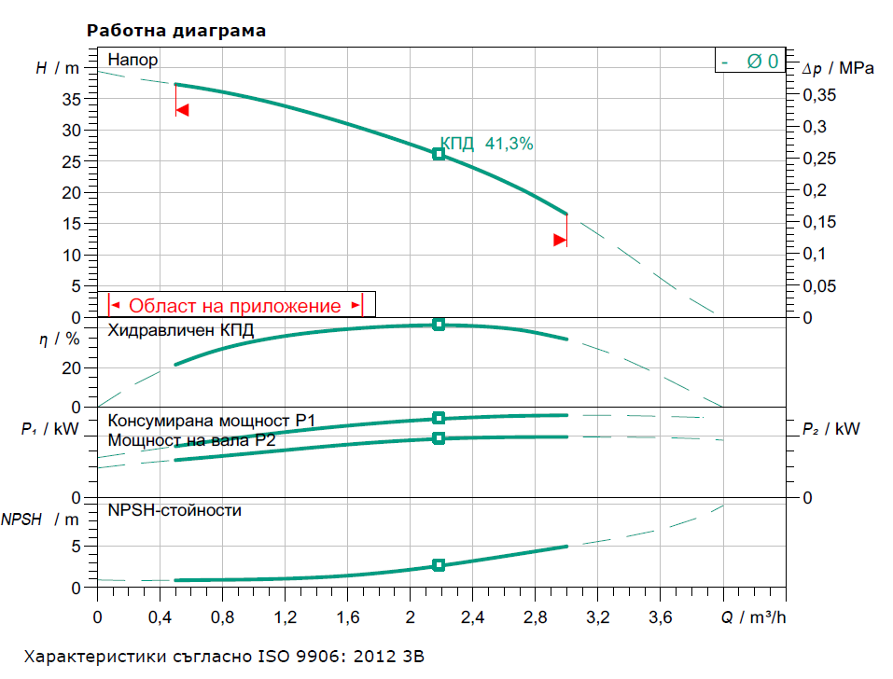
Справка за КПД на помпите, ел. двигателите и ПА във ВиК Русе ООД

Хоризонтални помпи

Помпа | Макс. КПД | Ел. мотор | Мощност | Номинален | COS(F) | Макс. КПД | Макс. КПД
тип | на помпата | тип | КW | ток , А |  | на мотора | на ПА
3МТ12Х5 | 0.52 | МО112М | 7.5 | 15 | 0.88 | 0.88 | 0.46
4МТ25Х2 | 0.56 | АО2-41-2 | 5.5 | 10 | 0.86 | 0.93 | 0.52
4МТ25Х3 | 0.56 | MO132-2ВП | 11 | 21 | 0.88 | 0.9 | 0.50
4МТ25Х4 | 0.56 | АО2-52-2 | 13 | 24 | 0.9 | 0.93 | 0.52
4МТ25Х5 | 0.56 | АО2-52-2 | 13 | 24 | 0.9 | 0.93 | 0.52
7МТ32Х2 | 0.57 | АО2-52-2 | 13 | 24 | 0.9 | 0.93 | 0.53
7МТ32Х3 | 0.57 | МО160М2 | 18.5 | 34 | 0.9 | 0.92 | 0.52
7МТ32Х4 | 0.57 | АО2-71-2 | 22 | 42 | 0.89 | 0.9 | 0.50
7МТ32Х5 | 0.57 | АО2-72-2 | 30 | 57 | 0.88 | 0.9 | 0.50
7МТ32Х6 | 0.57 | АО2-72-2 | 30 | 57 | 0.88 | 0.9 | 0.51
7МТ32Х7 | 0.57 | МО200М2 | 37 | 69 | 0.89 | 0.91 | 0.52
7МТ32Х8 | 0.57 | МО200L2 | 45 | 83 | 0.89 | 0.92 | 0.52
11МТ32Х2 | 0.67 | АО2-62-2 | 17 | 34 | 0.89 | 0.91 | 0.61
11МТ32Х3 | 0.67 | АО2-71-2 | 22 | 42 | 0.89 | 0.9 | 0.51
11МТ32Х4 | 0.67 | АО2-72-2 | 30 | 57 | 0.88 | 0.9 | 0.51
11МТ32Х5 | 0.67 | МО200М2 | 37 | 69 | 0.89 | 0.91 | 0.61
11МТ32Х6 | 0.67 | МО225L2 | 45 | 83 | 0.89 | 0.92 | 0.62
18МТ32Х2 | 0.69 | АО2-71-2 | 22 | 42 | 0.89 | 0.9 | 0.51
18МТ32Х3 | 0.69 | АО2-72-2 | 30 | 57 | 0.88 | 0.9 | 0.60
18МТ32Х4 | 0.69 | МО225L2 | 45 | 83 | 0.89 | 0.92 | 0.63
18МТ32Х5 | 0.69 | MO225M2 | 55 | 102 | 0.88 | 0.92 | 0.63
18МТ32Х6 | 0.69 | A2-82-2 | 75 | 138 | 0.88 | 0.93 | 0.64
28МТ45Х2 | 0.7 | МО225L2 | 45 | 83 | 0.89 | 0.92 | 0.64
28МТ45Х3 | 0.7 | A2-82-2 | 75 | 138 | 0.88 | 0.93 | 0.65
28МТ45Х4 | 0.7 | МО280S2 | 110 | 202 | 0.89 | 0.93 | 0.65
28МТ45Х5 | 0.7 | МО280S2 | 110 | 202 | 0.89 | 0.93 | 0.65
45M45X2 | 0.72 | MO250S4 | 75 | 140 | 0.88 | 0.93 | 0.67
70M32X3 | 0.74 | МО280S2 | 110 | 202 | 0.89 | 0.93 | 0.69
70M32X4 | 0.74 | АЛ102/4 | 160 | 282 | 0.91 | 0.94 | 0.70
70M32X5 | 0.74 | АЛ103/4 | 190 | 330 | 0.92 | 0.94 | 0.70

Помпа | Макс. КПД | Ел. мотор | Мощност | Номинален | COS(F) | Макс. КПД | Макс. КПД
тип | на помпата | тип | КW | ток , А |  | на мотора | на ПА

200Д90А | 0.8 | М280МЛ-4 | 200 | 365 | 0.88 | 0.94 | 0.75
200Д90М | 0.82 | М315Мк4 | 250 | 445 | 0.9 | 0.94 | 0.77
250Д90А | 0.79 | АЛ101-4 | 130 | 230 | 0.91 | 0.94 | 0.74
300Д90А | 0.87 | А355Х-4 | 315 | 37 | 0.9 | 0.93 | 0.81
350Д90Б | 0.89 | А121-4 | 400 | 46 | 0.89 | 0.93 | 0.83
350Д140 | 0.79 | А400-4 | 630 | 71 | 0.9 | 0.94 | 0.74

3Е20 | 0.57 | А02 21-2 | 1.5 | 3.3 | 0.86 | 0.8 | 0.46
3Е32 | 0.54 | А02 31-2 | 3 | 6.2 | 0.88 | 0.84 | 0.45
6Е12 | 0.68 | А02 21-2 | 1.5 | 3.3 | 0.86 | 0.8 | 0.54
6Е20 | 0.68 | А02 22-2 | 2.2 | 4.5 | 0.87 | 0.83 | 0.56
6Е32 | 0.64 | А02 32-2 | 4 | 8 | 0.88 | 0.85 | 0.54
6Е50 | 0.56 | А02 42-2 | 7.5 | 14 | 0.91 | 0.87 | 0.49
12Е20 | 0.72 | А02 41-2 | 5.5 | 11 | 0.9 | 0.86 | 0.62
12Е32 | 0.71 | А02 42-2 | 7.5 | 14 | 0.91 | 0.87 | 0.62
12Е50 | 0.66 | А02 52-2 | 13 | 24 | 0.93 | 0.9 | 0.59
25Е50 | 0.74 | АО2-71-2 | 22 | 42 | 0.89 | 0.9 | 0.61
25Е80 | 0.7 | МО200М2 | 37 | 69 | 0.89 | 0.91 | 0.64
50Е50 | 0.79 | МО200М2 | 37 | 69 | 0.89 | 0.91 | 0.72
50Е80 | 0.78 | A2-82-2 | 75 | 138 | 0.88 | 0.93 | 0.73
100Е20 | 0.83 | АО2-72-2 | 30 | 57 | 0.88 | 0.9 | 0.64

Потопяеми помпени агрегати
Помпа | Макс. КПД | Ел. мотор | Мощност | Номинален | COS(F) | Макс. КПД | Макс. КПД
тип | на помпата | тип | КW | ток , А |  | на мотора | на ПА
3ПВ12Х8 | 0.55 | АР1.140-47/6/2 | 6 | 11 | 0.81 | 0.8 | 0.44
3ПВ12Х12 | 0.55 | АР1.140-68/10/2 | 10 | 20 | 0.81 | 0.8 | 0.44
4ПВ12Х6 | 0.57 | АР1.140-47/6/2 | 6 | 11 | 0.81 | 0.8 | 0.46
11ПВ25Х2 | 0.65 | АР1.219-41/16/2 | 16 | 28 | 0.83 | 0.82 | 0.53
11ПВ25Х3 | 0.65 | АР1.219-41/16/2 | 16 | 28 | 0.83 | 0.82 | 0.53
11ПВ25Х4 | 0.65 | АР1.219-50/20/2 | 20 | 42 | 0.86 | 0.83 | 0.54
11ПВ25Х5 | 0.65 | АР1.219-55/25/2 | 25 | 55 | 0.86 | 0.84 | 0.55
11ПВ25Х6 | 0.65 | АР1.219-60/32/2 | 32 | 64 | 0.85 | 0.86 | 0.56
11ПВ25Х7 | 0.65 | АР1.219-72/40/2 | 40 | 78 | 0.82 | 0.87 | 0.57
11ПВ25Х8 | 0.65 | АР1.219-72/40/2 | 40 | 78 | 0.82 | 0.87 | 0.57

Помпа | Макс. КПД | Ел. мотор | Мощност | Номинален | COS(F) | Макс. КПД | Макс. КПД
тип | на помпата | тип | КW | ток , А |  | на мотора | на ПА

16ПВ20Х2 | 0.67 | АР1.219-41/16/2 | 16 | 28 | 0.83 | 0.82 | 0.55
16ПВ20Х3 | 0.67 | АР1.219-50/20/2 | 20 | 42 | 0.86 | 0.83 | 0.56
16ПВ20Х4 | 0.67 | АР1.219-55/25/2 | 25 | 55 | 0.86 | 0.84 | 0.56
16ПВ20Х5 | 0.67 | АР1.219-60/32/2 | 32 | 64 | 0.85 | 0.86 | 0.58
16ПВ20Х6 | 0.67 | АР1.219-72/40/2 | 40 | 78 | 0.82 | 0.87 | 0.58
16ПВ20Х7 | 0.67 | АР1.219-72/40/2 | 40 | 78 | 0.82 | 0.87 | 0.58
28ПВ30Х2 | 0.67 | АР1.219-60/32/2 | 32 | 64 | 0.85 | 0.86 | 0.58
28ПВ30Х3 | 0.67 | АР1.219-82/50/2 | 50 | 103 | 0.86 | 0.84 | 0.56

1ЭЦВ6-10-140 | 0.65 | ПЭДВ8-140 | 8 | 18 | 0.83 | 0.8 | 0.52
1ЭЦВ6-10-185 | 0.65 | ПЭДВ8-140 | 8 | 18 | 0.83 | 0.8 | 0.52
1ЭЦВ8-25-100 | 0.69 | ПЭДВ11-180 | 11 | 24 | 0.83 | 0.83 | 0.57
2ЭЦВ8-25-150 | 0.71 | ПЭДВ15-180 | 15 | 36 | 0.84 | 0.81 | 0.58
4ЭЦВ10-63-65 | 0.71 | ПЭДВ22-219 | 32 | 66 | 0.87 | 0.85 | 0.60
4ЭЦВ10-63-110 | 0.75 | ПЭДВ32-219 | 22 | 47 | 0.85 | 0.83 | 0.62
2ЭЦВ10-63-150 | 0.72 | ПЭДВ45-219 | 45 | 92 | 0.87 | 0.85 | 0.61
1ЭЦВ12-160-65 | 0.71 | ПЭДВ45-270 | 45 | 93 | 0.87 | 0.84 | 0.60
1ЭЦВ12-160-100 | 0.72 | ПЭДВ65-270 | 65 | 130 | 0.88 | 0.86 | 0.62

8ELM-4 | 0.77 | M6-340-2 | 15 | 34 | 0.84 | 0.85 | 0.65
6ELM-5 | 0.77 | M6-400-2 | 18.5 | 41 | 0.85 | 0.86 | 0.66
8EMM-9 | 0.76 | M6-600-2 | 30 | 65.5 | 0.84 | 0.87 | 0.66
8EMM-10 | 0.77 | M6-650-2 | 33 | 72 | 0.85 | 0.88 | 0.68
8EMM-11 | 0.76 | M6-720-2 | 37 | 80 | 0.84 | 0.89 | 0.68
10EML-4 | 0.82 | M8-990-2 | 90 | 181 | 0.845 | 0.9 | 0.74

